Zadanie 1.2
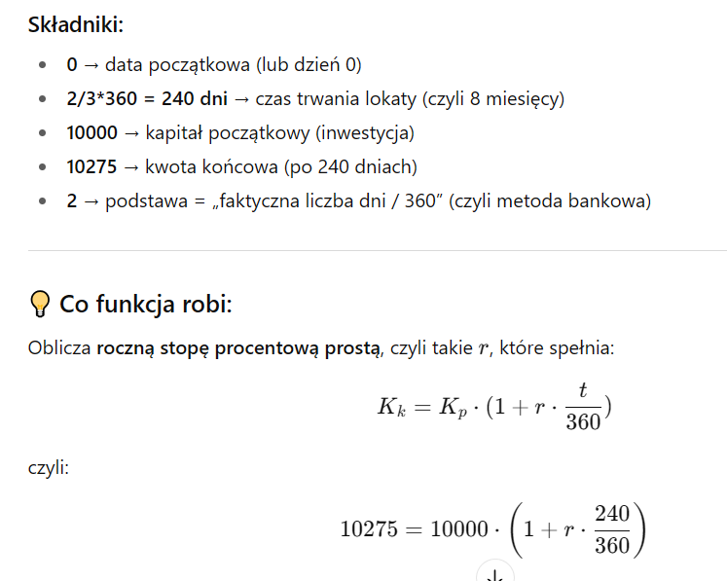
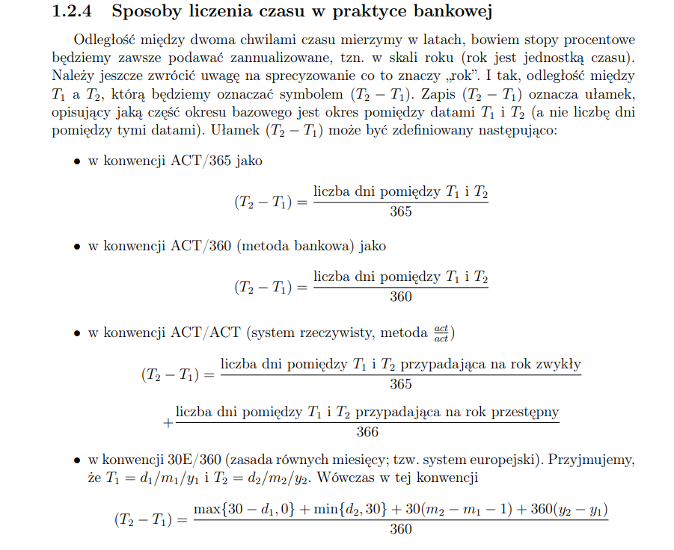
Zadanie 1.2: Właścicielowi 8-miesięcznej lokaty bankowej na sumę 10 000 zł wypłacono przy jej likwidacji 10 275 zł. Oblicz jaka była roczna stopa oprocentowania lokaty, przy założeniu kapitalizacji prostej.

p | 4.13% | Na boku:
p | 4.13% | 10275 = 10000(1+p/360 * (2/3*360)/1)

to funkcja STOPA.PROC z Excela (lub arkuszy Google) — służy do obliczania rocznej stopy procentowej (oprocentowania prostego) dla lokaty, pożyczki lub inwestycji.
 | STOPA.PROC(data_początkowa; data_końcowa; wartość_początkowa; wartość_końcowa; [podstawa])

Zadanie 1.4
Zadanie 1.4: Oblicz, jaką wartość odsetek wygeneruje kapital początkowy 600 zł, w okresie a) od 29 lutego 2008 r. do 27 kwietnia 2008 r., ; b) od 2 stycznia 2008 r. do 31 stycznia 2008 r., oprocentowania prostego przy rocznej stopie 9%.

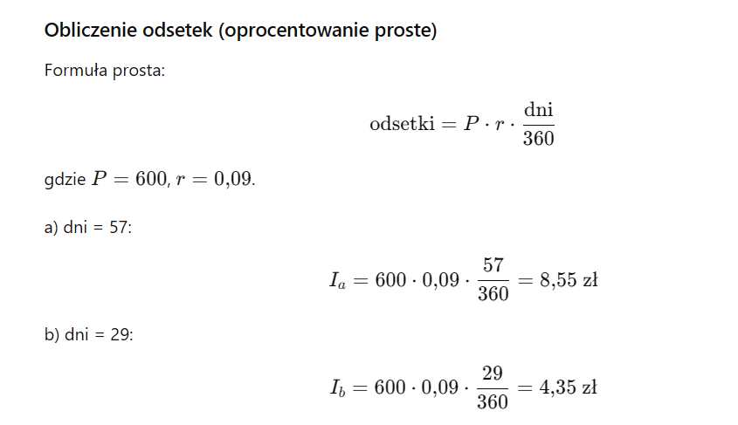
a) |  |  | b)*
Kapitał | 600.00 zł |  | Kapitał | 600.00 zł
Stopa | 9% |  | Stopa | 9%
0 | 8.55 zł | 0 | 4.35 zł
1 | 8.56 zł | 1 | 4.28 zł
2 | 8.70 zł | 2 | 4.35 zł
3 | 8.58 zł | 3 | 4.29 zł
4 | 8.70 zł | 4 | 4.20 zł |  | 39507
 |  |  |  |  | 39565

 | 8.56 |  |  | 4.2786885246 | 39449
 | 8.70 |  |  | 4.35 | 39478
 | 8.56 |  |  | 4.20
 | 8.56 |  |  | 4.35

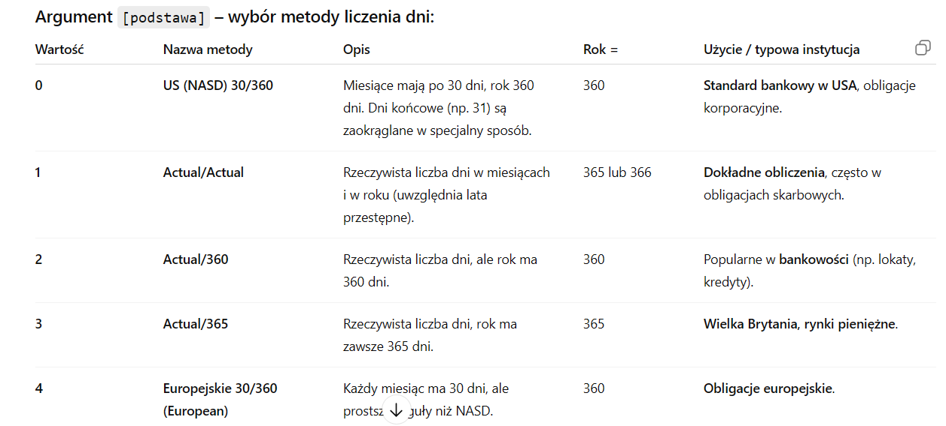
 |  | 8.7

Zadanie 1.6
[str. 26, p. 1.5.5] Zadanie 1.6: Załóżmy, że pewien bank oferuje nam lokatę z oprocentowaniem 3% w stosunku rocznym. Obliczmy kwotę, jaką odbierzemy po okresie roku, jeżeli włożyliśmy na lokatę 2000 zł, zaś kapitalizacja jest: a) roczną; ….

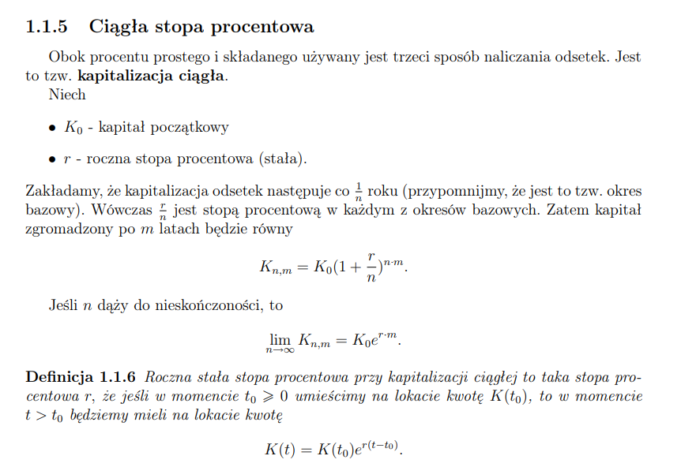
K_0 | 2,000.00 zł
r | 3%
m | 1 |  | K = K_0*(1+r/n)^(n*m)

 | n | K_n_1
 | 1 | 2,060.00 zł | Wzór 1.5.2 | K(t) = K(t_0)*exp(r(t-t_0))
 | 2 | 2,060.45 zł
 | 4 | 2,060.68 zł
 | 52 | 2,060.89 zł
 | 365 | 2,060.91 zł
 | 8760 | 2,060.91 zł
 | 525600 | 2,060.91 zł
 | 31536000 | 2,060.91 zł

 | Wnioski: | Widzimy teraz że różnice w uzyskanej kwocie przez coraz większej ilości kapitalizacji są bardzo niewielkie nie przekraczają w tym przypadku złotówki nie jest to przypadek gdyż tym razem oprocentowanie jest dużo niższe od poprzedniego a więc zbieżność przem dążącym do nieskończoności ciągu zrównania 1.5.2 jest szybsza kwota uzyskana po okresie jednego roku dąży do wielkości 2060,91 zauważmy że w przypadku nominalnej stopy procentowej 3% i lokaty 2000 zł nie ma praktycznie znaczenia czy bank oferowałby kwartalną dzienną czy nawet sekundową kapitalizację odsetek gdyż różnice dla różnego rodzaju kapitalizacji w zysku z kwoty 2000 zł włożonej na lokatę są rzędu 25 groszy

Zadanie 1.7
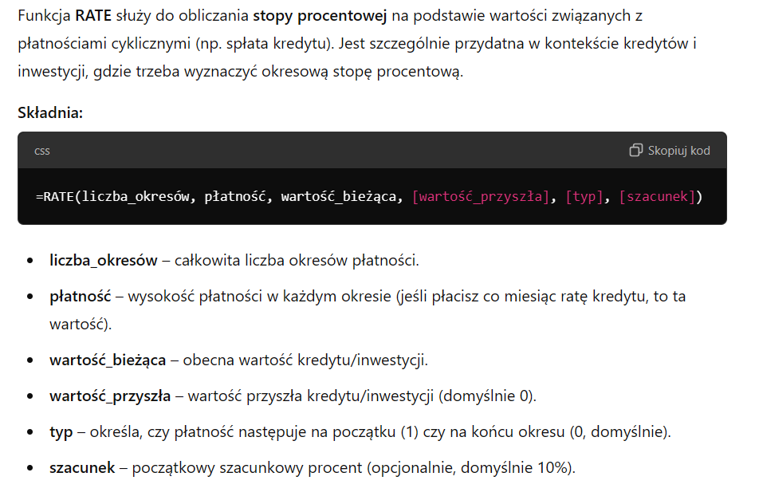
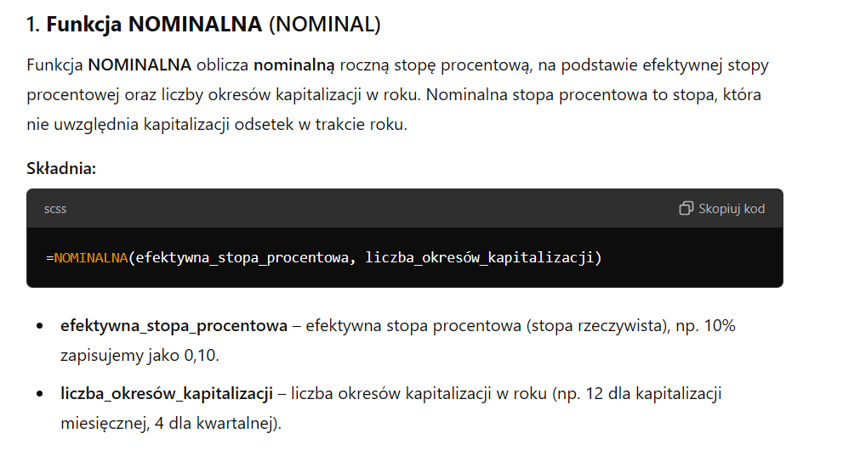
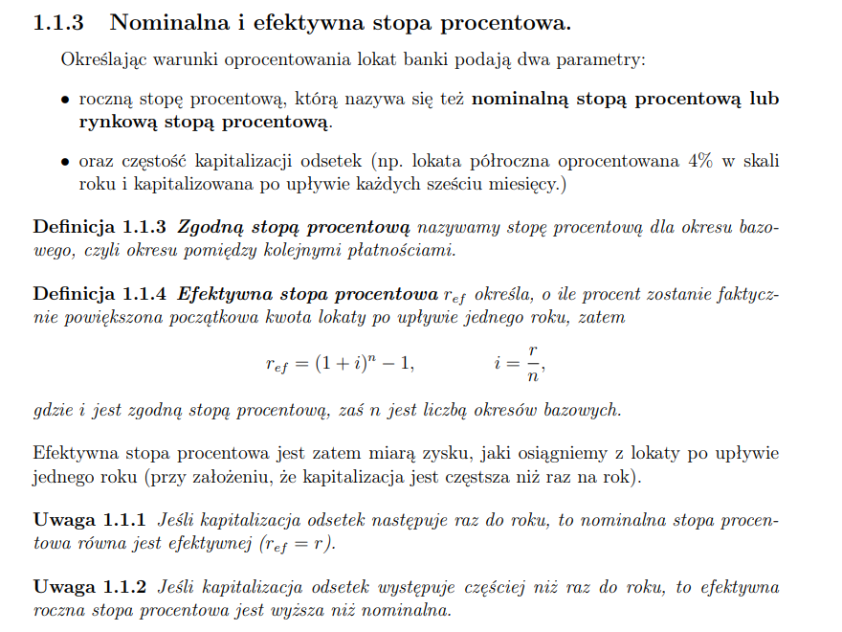
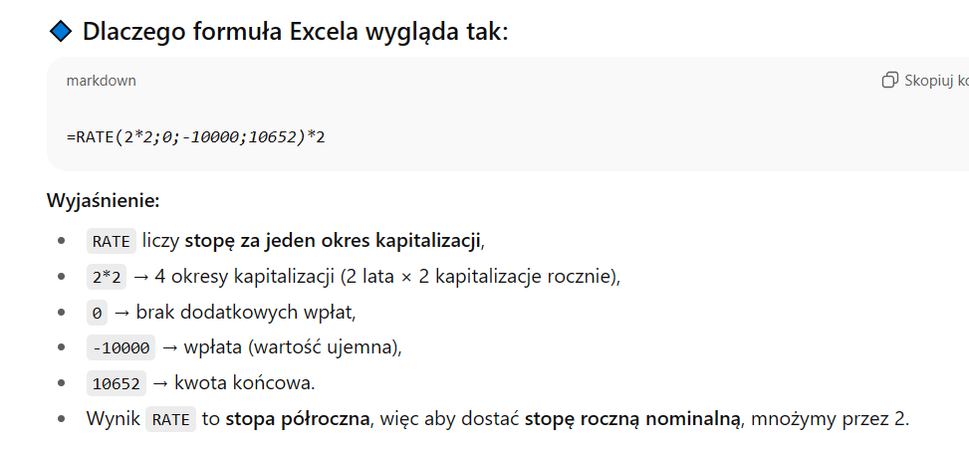
[str. 27, zad. 1.2] Zadanie 1.7: Klient wpłacił do banku 10000 zł. Po dwóch latach wypłacono mu 10652 zł. Ile wynosiła roczna stopa procentowa, jeśli odsetki były kapitalizowane półrocznie?

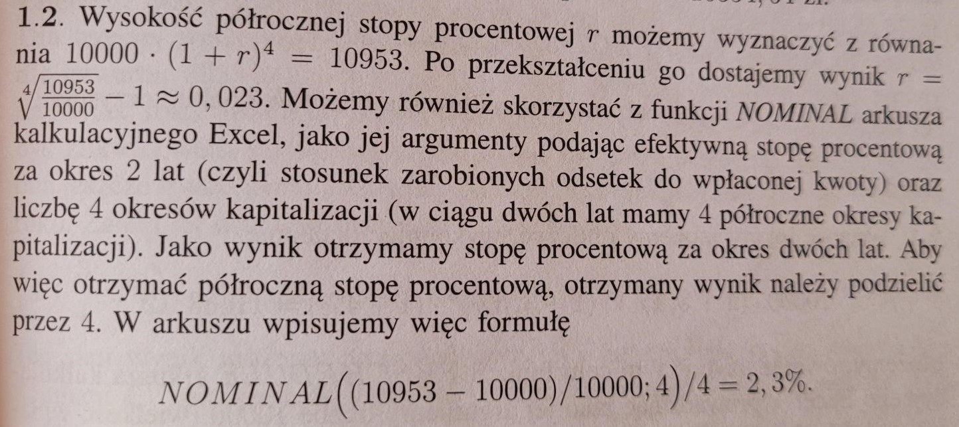
UWAGA: Zadanie 1.3 na kolokwium <------- informacja tylko dla nas

I sposób - przekształcenie wzoru

10000*(1+r/2)^(2*2) = 10652
przekształcamy wzór i dostajemy:

0.031831949542

II sposób - funkcja "NOMINAL (nominalna)" |  | dodatkowo omówić funkcję "NOMINAL"
0.031831949542 | 3.18%

 | 3.1832%

Zadanie 1.8
[str. 27, zad. 1.4] Zadanie 1.8: Bank zmienił oprocentowanie wkładów na książeczkach oszczędniościowych, zwiększając oprocentowanie nominalne z 5% do 5,5%, wydłużając jednak przy tym okres kapitalizacji odsetek z kwartalnego do półrocznego. Rozstrzygnij, czy ta zmiana jest korzystna, czy niekorzystna dla klientów banku.

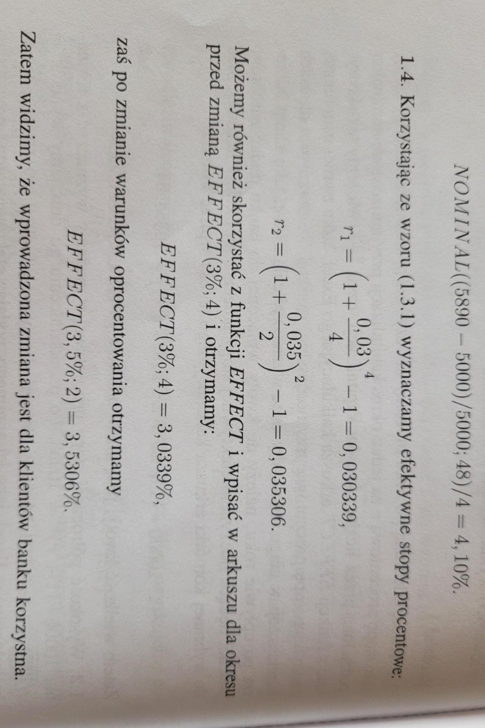
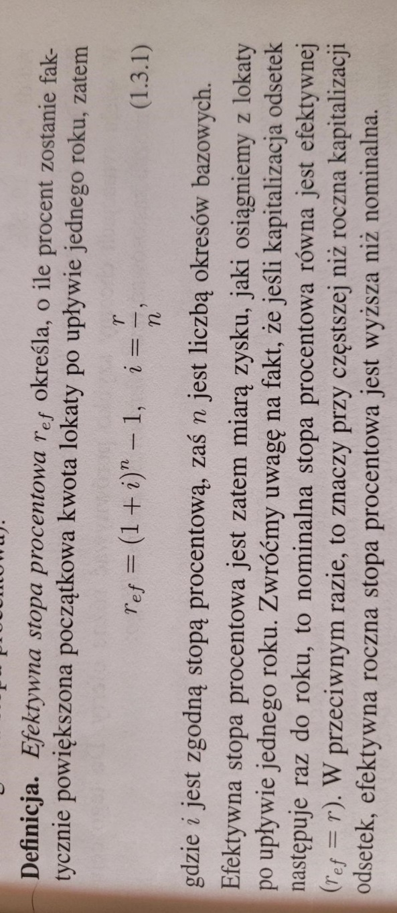
I sposób - przekształcenie wzoru

Skorzystamy ze wzoru na efektywną stop procentową:

r_1 | 0.050945336914
r_2 | 0.05575625

II sposób - funkcja "EFFECT (efektywna)"

0.050945336914
0.05575625

